상품제안서
스타벅스 리유저블컵 콜드컵 텀블러 스포츠타올 제로레몬캔디 선물세트 | 상품코드: F28430

 |  |  |  |  |  |  | 02-412-0044 | www.easy1.co.kr
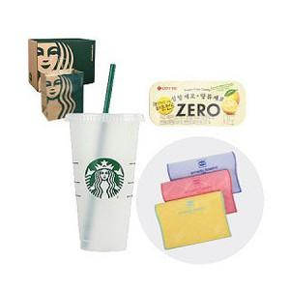

【상세/제작정보】 | <p>인쇄관련 별도문의</p>

【인쇄/포장옵션】 | 레이저 / 쇼핑백

【공급단가】 | 수량 | 14~ | 42~ | 140~ | 300~ | 500~
*VAT별도 | 단가 | 21,960원 | 21,590원 | 21,040원 | 20,670원 | 20,130원

【상품 URL】 | http://www.easy1.co.kr/src/goods_detail.php?gdno=28430

